Arkusz1
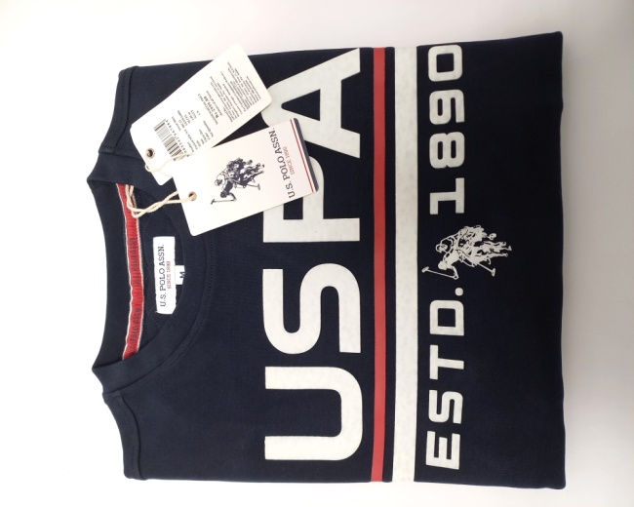
Zdjęcie | Ilość | Rozmiar
 | 105 | S
 | 630 | M
 | 560 | L
 | 315 | XL
 | 175 | XXL

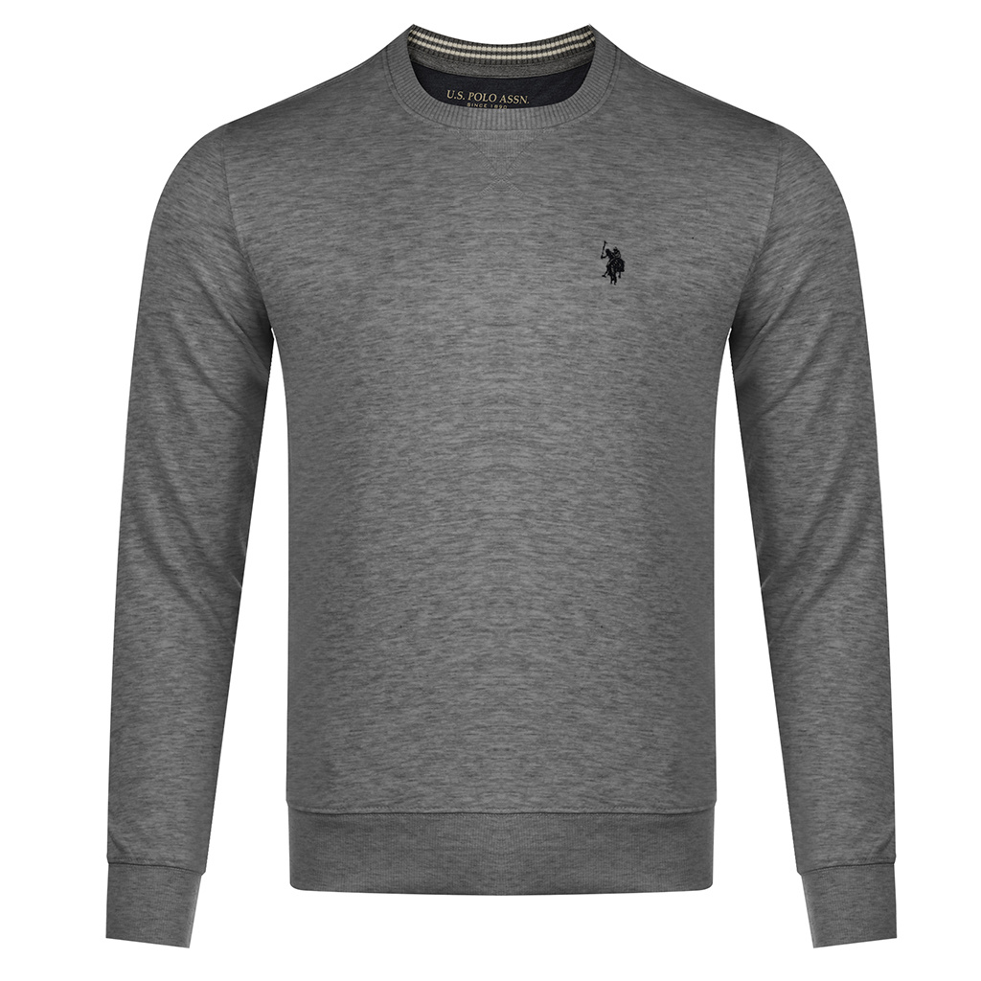
 | S | 38
 | M | 80
 | L | 144
 | XL | 119
 | XXL | 19
 | 3XL | 59

